Hoja1
Entregas | CENEISI |  |  | 2011-09-28
 | Entrega del TP2 |  |  | 2011-09-13
 | Entrega Final |  |  | 2011-11-08 |  | (posible corrimiento)
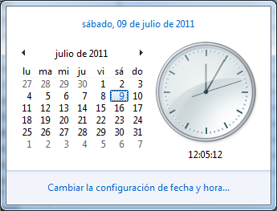
 | Presentacion en Auditorio |  |  | 2011-11-15

Fecha De definición | Tarea | Responsable |  | Fecha Compromiso |  | Estado a la Fecha Comp | Fecha Real Fin | SG2
 | Pendrive + Pentaho

Fecha De definición | Tarea | Responsable | Prioridad[1..5] | Fecha Compromiso | Estado | Estado a la Fecha Comp | Fecha Real Fin
2011-07-09 | Definir modelo de comunicación | Adrian/Pablo |  | 2011-07-09 | 100% | Completo | -
2011-07-09 | Hacer un documento unico | Dani |  | 2011-07-13 | 100% | Completo | -
2011-07-09 | Estudiar LeanKit Kanban para contarnos | Dani |  | 2011-07-13 | 100% | Completo | -
2011-07-09 | Programacion: Definición Comunicaciones | Adrian |  | 2011-07-16 | 70% | 70%
2011-07-09 | Investigar XAMPP-WAMPP | Adrian |  | 2011-07-16 | 100% | Completo | -
2011-07-09 | Backlogs: Definir Plantilla | Dani |  | 2011-07-16 | 0% | INCOMPLETO
2011-07-09 | Backlogs: Completar los anteriores | Dani |  | 2011-07-16 | 0% | INCOMPLETO
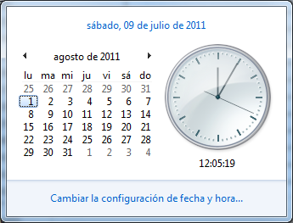
2011-07-09 | Open VPN con pablo | Pablo |  | 2011-07-16 | 100% | Completo | -
2011-07-13 | Agregar Tabla Alertas (Id, descripcion, sensor en el q se produjo, timestamp) | Adrian |  | 2011-07-18 | 100% | Completo | 2011-08-07
2011-07-10 | Modulo de Generacion de Datos | Lea/Adrian |  | 2011-07-23 | 100% | Completo | -
2011-07-09 | Diseño del Afiche | Pablo |  | 2011-07-30 | 20%
2011-07-13 | Documentar instalacion de componentes en delphi | Adrian |  | 2011-07-30 | 0% | INCOMPLETO
2011-07-09 | Arquitectura del Sistema: Hacer diagrama y anexar donde corresponda | Adrian |  | 2011-08-08 | 0%
2011-07-09 | Como aplicar la tecnologia: describir | Adrian |  | 2011-08-08 | 0%
2011-07-09 | Modelo Lógico | Adrian |  | 2011-08-08 | 0%
2011-07-09 | Formulario de toma de decisiones: quien toma qué decisión | Adrian |  | 2011-08-08 | 0%
2011-07-09 | TP2 Anual: Analisis de Riesgos, Costos desagregados, Impacto Ambiental | Leandro |  | 2011-08-08 | 0%
2011-07-09 | Descripcion de Casos de Uso + Casos Prueba | Pablo |  | 2011-08-08 | 0%
2011-07-09 | Modulo de Simulacion Ecuaciones | Leandro |  | 2011-08-30 | 0%
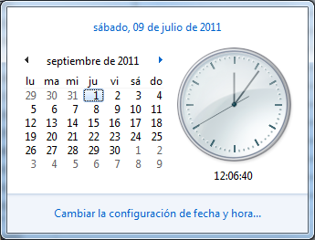
2011-07-13 | Pag. Web: | Pablo |  | 2011-08-30 | 0%
2011-07-13 | > Imagen del panorama de la central (estatico), refrescandose con ajax o similar. | Pablo |  | 2011-08-30 | 0%
2011-07-13 | > Historicos de Sensores/Actuadores | Pablo |  | 2011-08-30 | 0%
2011-07-13 | > Registro de alertas, filtradas por fecha o algo asi | Pablo |  | 2011-08-30 | 0%
2011-07-13 | > Opcional si queda tiempo -> para los Admin/Jefes, que hicieron los usuarios | Pablo |  | 2011-08-30 | 0%
2011-07-09 | Modelo de Datos -> Sacar de la BD una vez lista | * |  | 2011-09-30 | 0%
2011-07-09 | Programación: Modulo de Simulacion MATLAB | Dani |  | 2011-09-30 | 0%
2011-07-09 | Programación: Modulo de Simulacion Integracion Delphi | Leandro |  | 2011-10-15 | 0%
 |  |  |  |  | 0%
 |  |  |  |  | 0%
 |  |  |  |  | 0%
 |  |  |  |  | 0%
 |  |  |  |  | 0%
 |  |  |  |  | 0%
 |  |  |  |  | 0%

